Экран 1 Similarweb
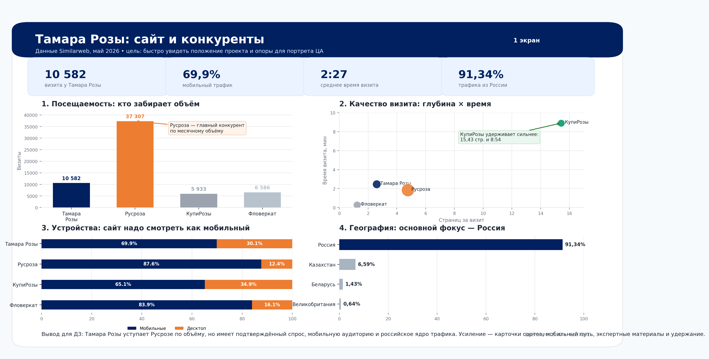

 | Данные: Similarweb

 |  | Продолжить →

Использованы цвета главного файла: синий #002060, светло-синий #D9EAF7; оранжевый — профессиональный акцент для конкурента/десктопа. Данные взяты со скриншотов Similarweb за май 2026.

Экран 2 Popsters
Сравнение ВК-сообществ питомников роз
Данные Popsters.ru, ВКонтакте · период 01.03.2026–11.06.2026 · flowerkat.ru = Сад Эля · rusroza.ru = Александр Уколов

Лидер по подписчикам Гаршинка · 232 335 | Тамара Розы 24 687 подписчиков | Лучший ERpost Тамара Розы · 0,6462% | Лучший VRpost Сад Эля · 36,5012% | Вывод Тамара сильна в вовлечении

 |  |  |  |  | ← Назад
Размер сообществ: подписчики
 | Подписчиков
Гаршинка | 232335
Питомник Тамара Розы | 24687
Сад Эля | 1289
Александр Уколов | 1358
Охват контента: просмотры
 | Просмотров
Гаршинка | 2462027
Питомник Тамара Розы | 553354
Сад Эля | 941
Александр Уколов | 380

 |  |  |  |  | Данные: Popsters.ru

 |  |  |  |  | Продолжить →

Вовлечённость: ERpost и ERview
 | ERpost, % | ERview, %
Гаршинка | 0.0616% | 6.7929%
Питомник Тамара Розы | 0.6462% | 2.9825%
Сад Эля | 0.3879% | 1.1918%
Александр Уколов | 0.0736% | 0.2632%
Средние реакции на пост
 | Лайки | Репосты | Комментарии
Гаршинка | 77 | 11 | 54
Питомник Тамара Розы | 142 | 9 | 7
Сад Эля | 4 | 0 | 0
Александр Уколов | 0 | 1 | 0

Источник: Popsters.ru, ВКонтакте. Период: 01.03.2026–11.06.2026.
Интерпретация: Гаршинка лидирует по масштабу и просмотрам; Тамара Розы заметно сильнее по ERpost и средним лайкам на пост; Сад Эля и Уколов имеют малую базу данных за период, поэтому проценты VR нужно трактовать осторожно.

